note e legenda
ho deciso di approcciare l esercizio con 2 metodi differenti per trarre poi le mie conclusioni su quale sia il metodo migliore. 1 metodo: si basa sull utilizzare il convalida dati e mantere la maschera come da esercizio, ma i problemi che ho incontrato riguardavano delle strutture omonime e dunque le ho rese univoche numerandole 2 metodo: si basa sull utilizzare la funzione "filtro" cambiando la maschera in modo da adattarsi alla funzione, il problema delle strutture omonime non sussiste in questo metodo. considerazioni: penso il metodo 2 sia il più efficace anche se non mi fa impazzire la visualizzazione della maschera quando cambio nome struttura in un nome non omonimo e dunque si verifica cio che è rappresentato nelle immagini sottostanti nelle colonne calcolate.
capisco perchè ciò accade ma vorrei sapere se c'è un metodo migliore per affrontare questo esercizio
 |  | note:
i fogli aggiunti da me sono colorati di:

i fogli esistenti ma modificati da me sono colorati di:

tutto l esercizio è svolto sulla copia del file originale
cosi da mantenere il database originale integro

 | prima:
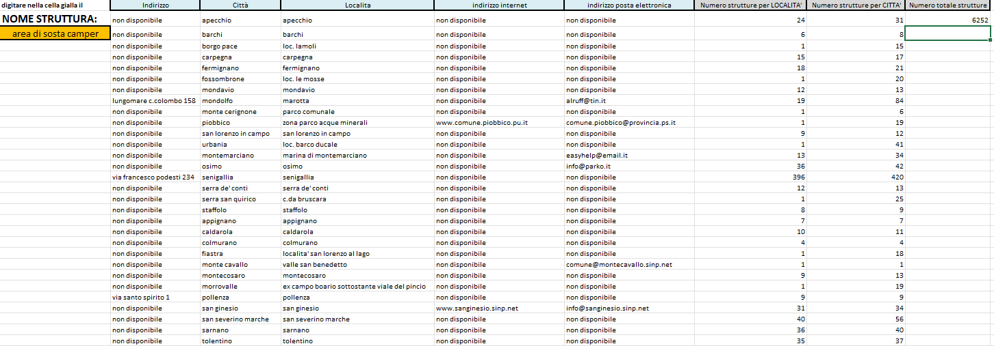

 | dopo:

